Ohje
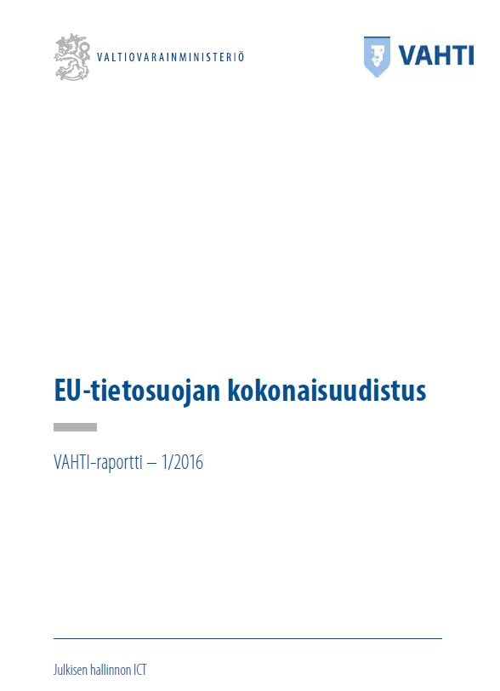
Tietosuojan tukityökalu ("TiKu")
ver 1.00 - 4.10.2016 Kimmo Rousku | VAHTI

Tämä tukityökalu on luonnosversio tukityökaluksi helpottamaan VAHTI-raportti 1/2016
EU-tietosuojan kokonaisuudistus
https://www.vahtiohje.fi/web/guest/vahti-raportti-1/2016
esitettyjen havaintojen ja toimenpiteiden toteuttamista

Huomaa, tutustu etukäteen raporttiin, koska mm. tukityökalun eri kohtien numerointi pohjautuu
raportin numerointiin ja lukuihin.

Keltaisella merkityt solut ovat alueita, joihin ei saa tietoja syöttää - pääosin laskentakaavoja. Emme ole lukinneet tai piilottaneet soluja niiden muokkaamisen mahdollistamiseksi ja taulukon toiminnan ymmärtämiseksi. Voit piilottaa esimerkiksi D- ja H- sekä Q- ja S-sarakkeet saatua sisällön muuten mieleiseksesi.

Tätä Excel-taulukko voi ja saa vapaasti muokata.
Mikäli teet jotain merkittävä kehitystyötä ja haluat antaa tekemäsi työn muiden käyttöön, lähetä siitä tietoa vahti@vm.fi. Lisätietoa: kimmo.rousku@vm.fi

Julkaisuhistoria:
Vimeinen luonnosversio 28.9.2016 | Versio 0.73 Luonnosversio
Julkaisuversio 4.10.2016 | Versio 1.0
Raportointia tarkistettu x.11.2016 | Versio 1.2
Sisältää keskeiset artiklat x.x.2017 | Versio 2.0 sis keskeiset artiklat

